Sheet1
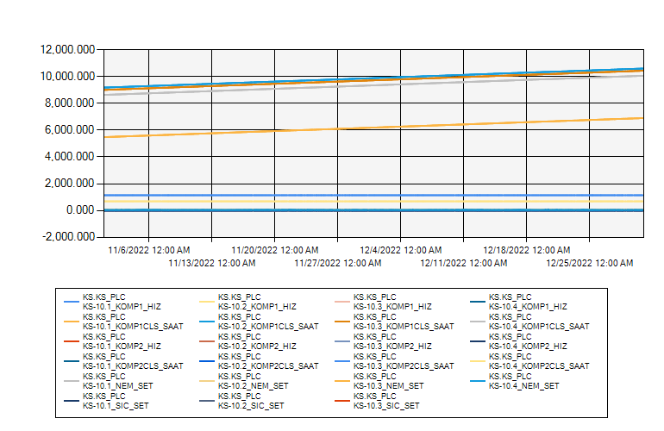
 | KS10 ODASI KLİMA VERİLERİ 2022 KASIM-ARALIK

11/1/2022 12:00:00 AM - 12/31/2022 12:00:00 AM (Server Local)

